simulador
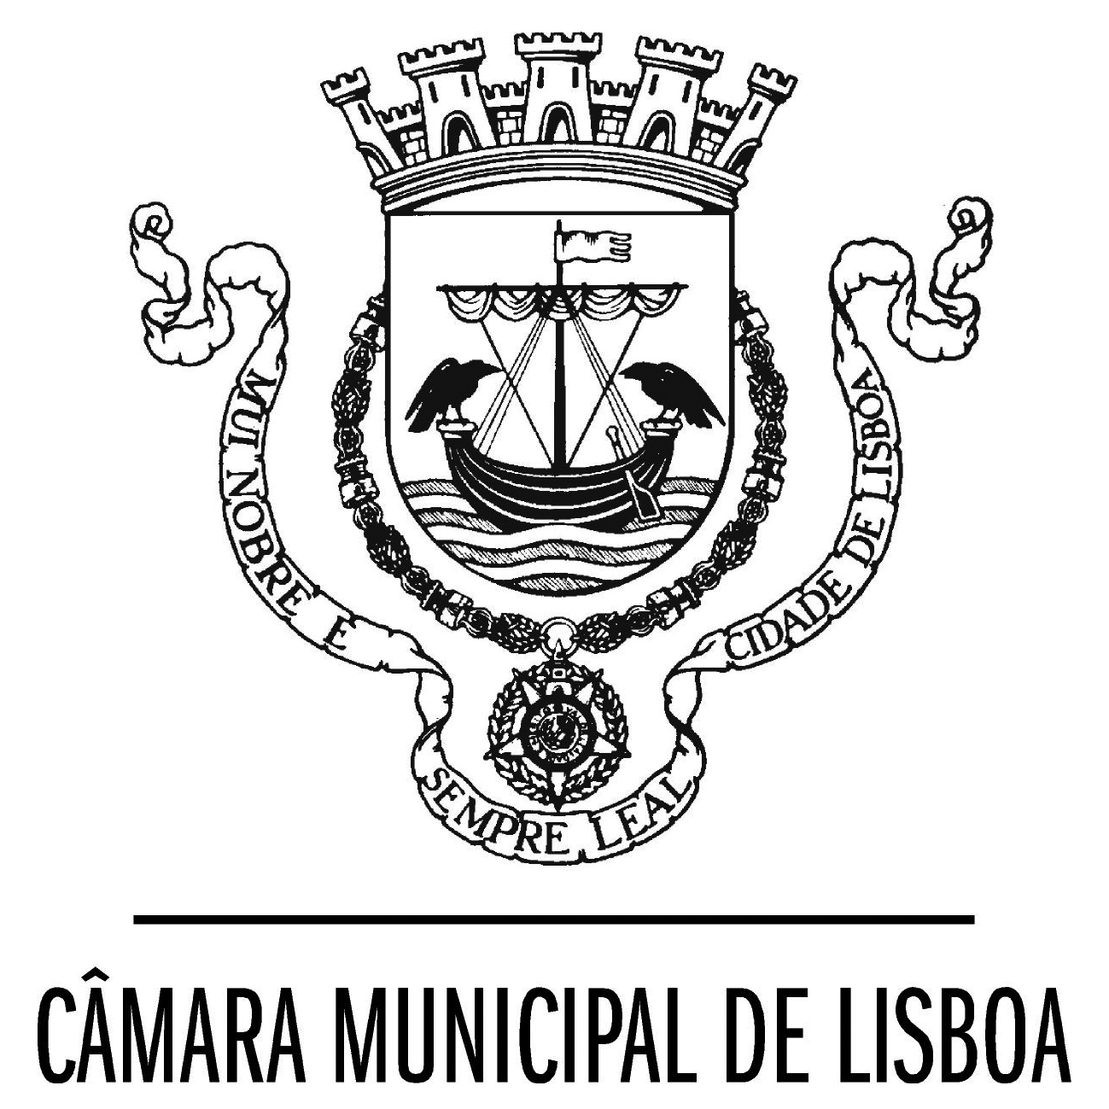
Programa de Apoio ao Associativismo Desportivo

Ficha de análise dos pedidos - simulador

Designação da Entidade

Análise de atividade desportiva regular
 |  | pedido de apoio |  |  | CPDD
Indicador geral | Indicador específico | dados | pontos | limites | valor atrib. em CPDD (€) | multiplic.
Número total de praticantes não federados e/ou número total de praticantes federados em federações sem UPD (utilidade pública desportiva) - total | n.º total masculinos seniores |  |  |  |  | 12.5
 | n.º total masculinos de formação |  |  |  |  | 20
 | n.º total femininos |  |  |  |  | 40
 | n.º total pratic. com deficiência |  |  |  |  | 80
 | n.º total atividades nauticas |  |  |  |  | 40
 | totais |  | 0 | 5,000 | 0 € | -
Número total de praticantes federados em federações com UPD (utilidade pública desportiva) - total | n.º total masculinos seniores |  |  |  |  | 12.5
 | n.º total masculinos de formação |  |  |  |  | 20
 | n.º total femininos |  |  |  |  | 40
 | n.º total pratic. com deficiência |  |  |  |  | 80
 | n.º total atividades nauticas |  |  |  |  | 40
 | totais |  | 0 | 7,000 | 0 € | -
Caracterização do enquadramento técnico - n.º de técnicos | n.º Homens |  |  |  |  | 200
 | n.º Mulheres |  |  |  |  | 400
 | totais |  | 0 | 2,000 | 0 € | -
Zona de Intervenção Prioritária |  | Não | 0 | 1,000 | 0 €
A participação em iniciativas da CML passa a ser valorizada nas seguintes componentes | ações de formação e ética | Não | 0 | 500 | 0 € | não respondeu para ações formação
 | part. programas CML/DAFD | Não | 0 | 250 | 0 € | não em programas da CML
 | participação nas Olisipíadas | Não | 0 | 500 | 0 € | não nas Olisipíadas
Organização de eventos locais | Realização efetiva | Não | 0 | 500 | 0 €
Total |  |  | 0 | 16,750 | 0 € | sim_não
 |  |  |  |  |  | Sim
Legenda: | Preencher somente os campos a amarelo. |  |  |  |  | Não

